Flujos
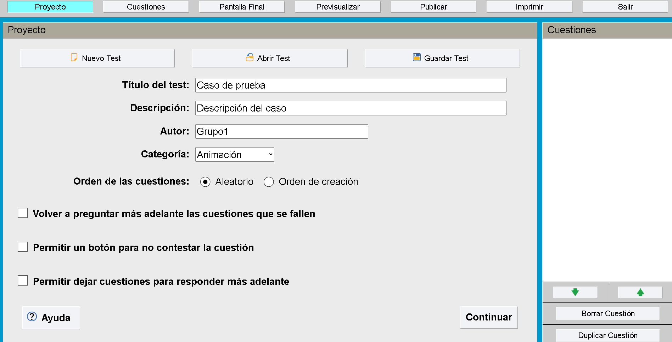
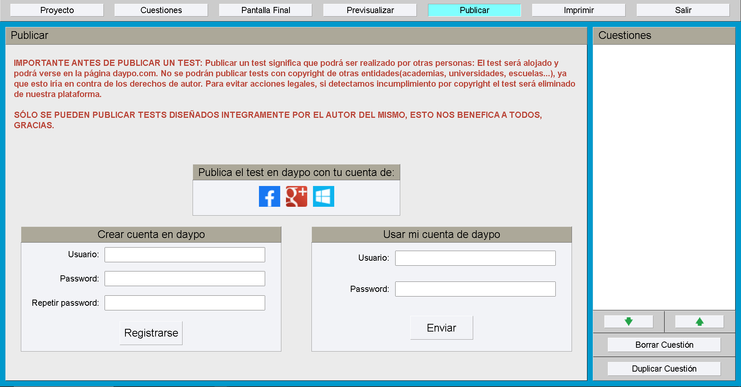
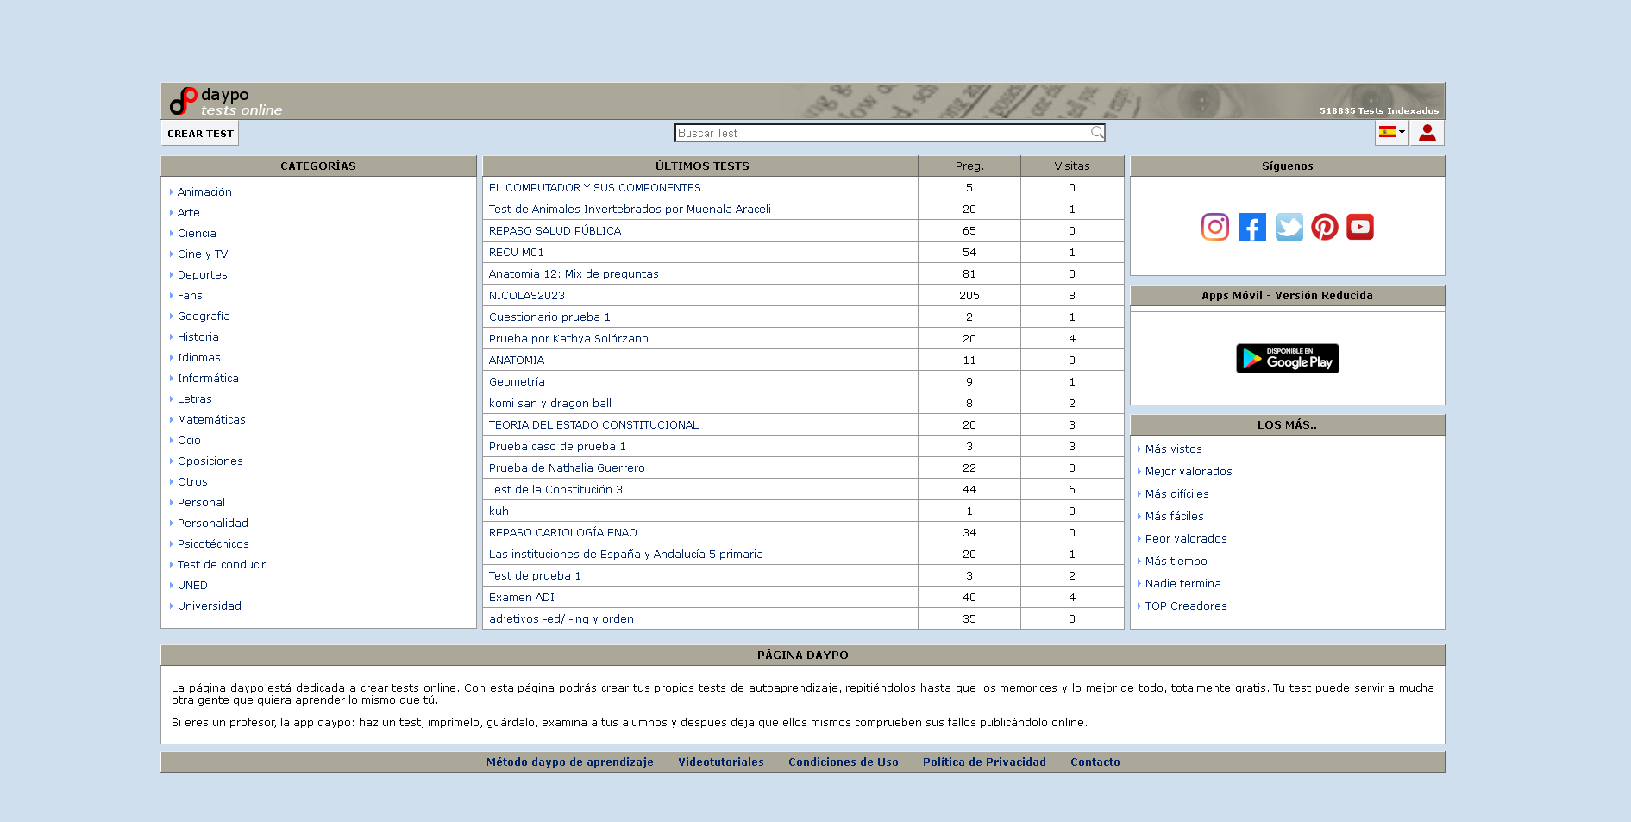
Flujos Principales (Priorización alta). | Flujos secundarios (Priorización media). | Flujos publicidad o posteo en redes sociales (Prioridad baja).
Crear Test | Imprimir Test | Publicar test en redes sociales.
Guardar test | Tipos de test | Compartir Test en la comunidad de la página
Escribir Preguntas y sus respuestas | Agregar Imagenes
Borrar pregunta | Agregar filas para respuestas
Asignar verdaderos y falsos | Opciones de guardado y copiar
Editar puntución, porcentaje. | Previsualizar
 | Ayuda

Matriz de Prueba. ROL

Caso de | Empresa YXZ | Browser | Google Chrome
Módulo | Elaboración de exámenes | Version | 109.0.5414.120 (Official Build) (64-bit)
ID | Flujo | Resumen | Precondiciones | Datos de Entrada | Pasos | Resultado Esperado | Prioridad | Observaciones
1 | Principal | Crear el Quiz | -Estar situado en la página de quiz. | -URL "https://www.daypo.com/crear.php". -Título del test "Caso de prueba" -Descripción " Descripción del caso." -Autor "Grupo1" -Categoría: "Animación". -Orden de las cuestiones "Aleatorio" | 1- Ingresar al url https://www.daypo.com/crear.php 2- Hacer click en "nuevo test" 3- Rellenar el título del test con "Caso de prueba" 4- Rellenar la descripción "Descipción del caso." 5- Rellenar el Autor "Grupo1" 6-Elegir la categoría "Animación" de barra desplegable 7- Seleccionar el orden de las cuestiones con "Aleatorio". 8- Click en el botón "Continuar" | Nos debería delegar a la solapa de "Cuestiones". | ALTA | Se tiene en cuenta , que se puede avanzar con la creación del quiz sin seleccionar ninguna de las 3 opciones para alterar opciones sobre las trivias.
2 |  | Verificar pantalla final del Quiz | -Estar en la solapa de navegación "Pantalla Final. " | -URL "https://www.daypo.com/crear.php". -Comentario final: "El examen fue aprobado!" | 1- Ingresar al url "https://www.daypo.com/crear.php" 2- Hacer click en "Pantalla final" 3- Marcar la opción "Mostrar puntuación final" 4- Marcar la opción "Mostrar porcentajes" 5- Marcar la opción "Añadir calificación académica" 6- Añadir comentario final "El examen fue aprobado!". | Se debería guardar correctamente la pantalla final. | ALTA | Se observa y tiene en cuenta que no es necesario seleccionar ninguna opción para que se guarde exitosamente.
3 |  | Crear la pregunta del Quiz | -Estar en la solapa de navegación "Cuestiones." | -URL https://www.daypo.com/crear.php -Pregunta: ¿Funciona? -Respuestas -SI -NO | 1- Ingresar al url https://www.daypo.com/crear.php 2- Ir al apartado "cuestiones" 3- Ingresar en el primer cuadro de texto la pregunta "¿Funciona?". 4- Completar los cuadros de textos con respuestas: "SI" y "NO" 5- Click en "icono de guardar" | Debería permitirnos crear la pregunta | ALTA | Se observa la creación de campos de "pregunta de quiz" aún estando vacios
4 | Secundario | Validar impresión del Quiz | -Estar en la solapa de navegación "Imprimir." | -URL https://www.daypo.com/crear.php -Archivo "QuestPrueba" | 1- Ingresar al url https://www.daypo.com/crear.php 2- Hacer click en "Abrir Test" 3- Seleccionar archivo "QuestPrueba" 4- Ir a la solapa "Imprimir" 5- Seleccionar tamaño de letra "Pequeña". 6- Seleccionar en Imprimir soluciones "Test sin soluciones" 7- Click en "Imprimir" | Debería de abrirse una nueva ventana previsualizando la hoja para imprimir | MEDIA
5 | Redes Sociales | Validar publicación del Quiz en Facebook | -Estar en la solapa de navegación "Publicar. " - Estar logueado en la página | URL "https://www.daypo.com/crear.php" - Usuario: "usuario1@gmail.com" - Password: "usuario1" -Test creado previamente: "QuestPrueba" | 1- Ingresar al url https://www.daypo.com/crear.php 2- Hacer click en "Abrir Test " 3- Seleccionar el archivo "QuestPrueba" 4- Ir a la pestaña "Publicar" 5- Seleccionar la red social "Facebook" 6- Ingresar usuario "usuario1@gmail.com" 7- Ingresar contraseña "usuario1" 8- Dar acceso a la aplicación en la red social. 9- Publicar el test | Se debería publicar el Quiz en facebook. | BAJA

